ヘルプ
下記作業実施の前提条件(ソフトウェア事前準備)
下記ソフトウェアは事前準備、インストールが必要

MAC環境 | Excel (xlsxの書式開く可能Versionが必要)
 | CSVのエディタ | mi バージョン 2.1.12r3 |  | http://www.mimikaki.net/download/mi2.1.12r3.dmg

WINDOW環境 | Excel (xlsxの書式開く可能Versionが必要)
 | CSVのエディタ | サクラエディタV2 |  | http://downloads.sourceforge.net/sakura-editor/sinst2-1-0-0.exe?big_mirror=0

新規リアルAGT情報を作成、Salesforceへ反映したい場合

STEP1； | 支店ありの施設に対して、シート「CSV書式（支店あり）」開いて、リアルAGT設定情報を入力する（入力説明は下記を参照）
 | 支店なしの施設に対して、シート「CSV書式（支店なし）」開いて、リアルAGT設定情報を入力する（入力説明は下記を参照）

注意： | １：日付は「YYYY/MM/DD」が必要、「2013/1/1」、「2013-01-01」など書式は対応しませんので、ご注意してください。
 | ２：同じ旅行会社名、同じ部屋タイプ名のデータは２件存在する場合、対応しませんので、ご注意してください、

入力データ書式
 | 入力項目 | データタイプ | 書式 | 例
 | 旅行会社名 | 文字列 |  | JTB
 | 店舗名 | 文字列 |  | 東京１号店
 | 部屋タイプ名 | 文字列 |  | S1
 | 開始日付 | 日付 | YYYY/MM/DD | 2013-04-01
 | 終了日付 | 日付 | YYYY/MM/DD | 2013-03-31
 | 提供数 | 数値 | 999 | 3

入力サンプルデータ
 | 支店なしのサンプルデータ
 | 旅行会社名 | 店舗名 | 部屋タイプ名 | 開始日付 | 終了日付 | 提供数
 | JTB |  | S1 | 2013/12/15 | 2014/05/19 | 5
 | JTB |  | S2 | 2013/12/15 | 2014/05/19 | 4
 | JTB |  | S3 | 2013/12/15 | 2014/05/19 | 3
 | JR |  | S1 | 2013/12/15 | 2014/05/19 | 2
 | 日通 |  | S1 | 2013/12/15 | 2014/05/19 | 1

 | 支店ありのサンプルデータ
 | 旅行会社名 | 店舗名 | 部屋タイプ名 | 開始日付 | 終了日付 | 提供数
 | JTB | 東京都１号店 | S1 | 2013/12/15 | 2014/05/19 | 5
 | JTB | 東京都２号店 | S1 | 2013/12/15 | 2014/05/19 | 4
 | JTB | 東京都３号店 | S1 | 2013/12/15 | 2014/05/19 | 3
 | JR | 東京都４号店 | S1 | 2013/12/15 | 2014/05/19 | 2
 | 日通 | 東京都５号店 | S1 | 2013/12/15 | 2014/05/19 | 1

説明： | 旅行会社名： | 入力した内容は 取引先の「取引先名」と一致 かつ 該当取引先の「取引先種別」は「旅行会社」であること
 | 店舗名： | 空白のまま OR 店舗名を入ります
 | 部屋タイプ名： | 入力した内容は 部屋タイプの「名」と一致すること
 |  | 支店ありの施設に対して、上記の条件の上に、 部屋タイプの「店舗情報」は該当行目に入力した「店舗名】と一致するが必要
 | 開始日付： | 該当AGTへ部屋を提供する契約の開始日付
 | 終了日付： | 該当AGTへ部屋を提供する契約の終了日付
 | 提供数： | 提供する部屋数

STEP2：入力した内容は UTF-8書式のコンマ区切りのCSVファイルを作成する（入力説明は下記を参照）

MAC環境実施する場合
 | 2-1-1 Excelシートに情報を入力後、該当シートのまま、Excelのメニュー「ファイル→名前を付けて保存」クリックして
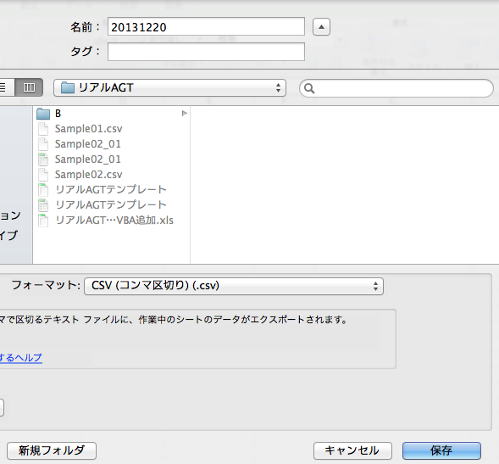
CSVファイル名

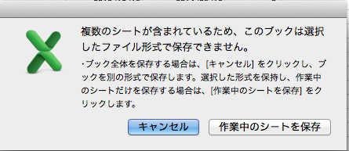

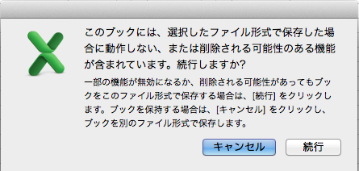

 | 2-1-2 生成したCSVファイルをコピーして、コピーしたのファイルのファイル名を「元ファイル名＋UTF8」に変更する。

コピーして作成したファイル

 | 2-1-3 CSVファイルは「エディタ」で編集を行う
 | 2-1-3-1 エディタmi ソフト起動する
 | 2-1-3-2 miメニュー：「ファイル→開く」で、2-1-2でコピーして作成したXXXUTF8ファイルを選べて、ファイルを開く

このファイルを開く

Shift_JIS → UTF-8
CR(Mac) → CR+LF(Windows)
に変更する

 | 2-1-3-3 ファイルのエンコーディング と 改行コードを変更する

 | 2-1-3-4 該当ファイルを保存する

 | 2-1-3-4 STEP3手順で、作成したCSVファイルを取り込み実施する

WINDOW環境実施する場合
 | 2-2-1 Excelシートに情報を入力後、該当シートのまま、Excelのメニュー「ファイル→名前を付けて保存」クリックして

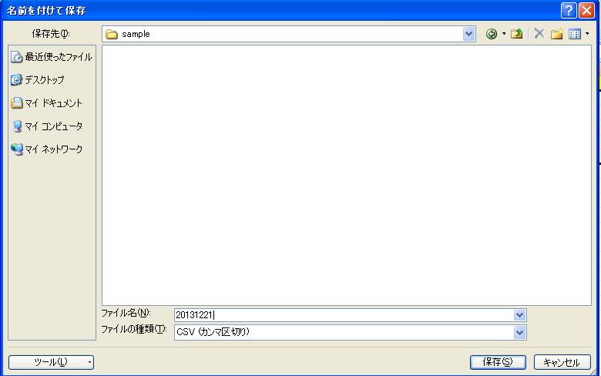

 | 2-2-2 生成したCSVファイルをコピーして、コピーしたのファイルのファイル名を「元ファイル名＋UTF8」に変更する。
コピーして作成したファイル

 | 2-2-3 CSVファイルは「エディタ」で編集を行う
 | 2-2-3-1 エディタsakuraソフト起動する
 | 2-2-3-2 sakuraメニュー：「ファイル→開く」で、2-2-2でコピーして作成したXXXUTF8ファイルを選べて、ファイルを開く
 | 2-2-3-2 sakuraメニュー：「ファイル→名前を付けて保存」で、ファイルをUTF-8に変換する
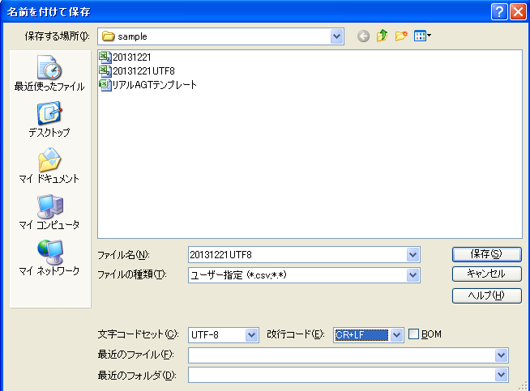

 | 2-2-3-4 STEP3手順で、作成したCSVファイルを取り込み実施する

STEP3: Salesforceログインして、タブ「リアルAGTデータ取込」クリックして、作成した XXXUTF8のCSVファイルをアップロード処理を行う

CSVファイルを選択して、アップロード実施を行う

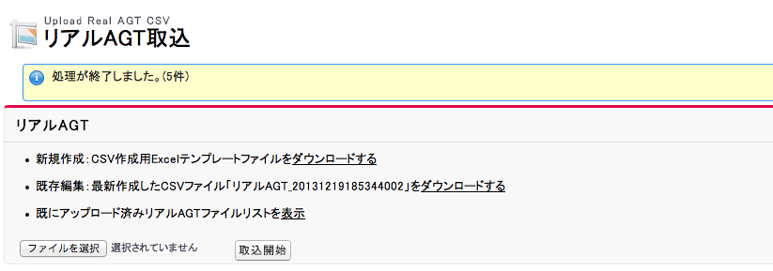

 | 実施結果

今回アップロードしたCSVファイルはここからダウンロード可能、
該当リンクは常に最新アップロードしたCSVリンクを表示する

今まで全部アップロードしたCSV一覧を照会可能

 | 予約ポップ画面に、リアルAGT情報を照会可能

